ТАБЛ 3 - Интервальный ряд
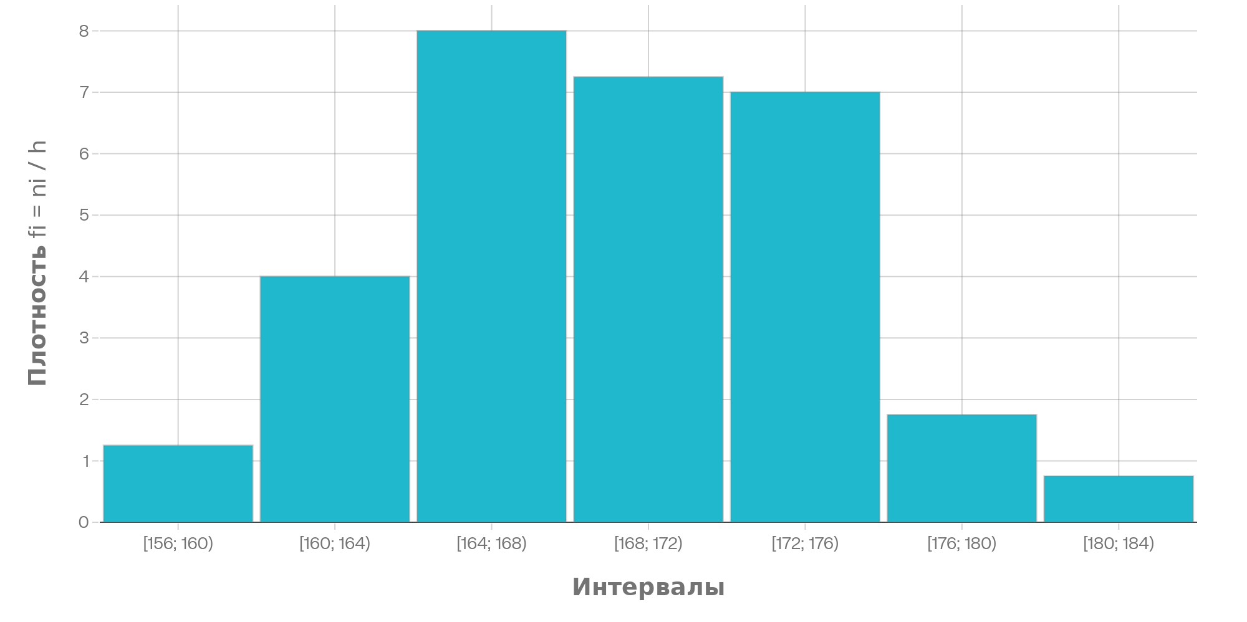
ТАБЛИЦА 3
4. ИНТЕРВАЛЬНЫЙ РЯД

Число интервалов: k = 1 + 3.322·lg(n) = | 7 |  |  |  |  | МОДА:
Ширина интервала: h = R/k = | 4 |  |  |  |  | Mo = | 167
 |  |  |  |  |  | (встречается 15 раз)
№ | Интервал | Середина xi* | Частота ni | Плотность fi=ni/h | Отн. частота wi
1 | [156.0; 160.0) | 158 | 5 | 1.25 | 0.0417 | МЕДИАНА:
2 | [160.0; 164.0) | 162 | 16 | 4 | 0.1333 | Me = | 168
3 | [164.0; 168.0) | 166 | 32 | 8 | 0.2667
4 | [168.0; 172.0) | 170 | 29 | 7.25 | 0.2417
5 | [172.0; 176.0) | 174 | 28 | 7 | 0.2333 | ГИСТОГРАММА:
6 | [176.0; 180.0) | 178 | 7 | 1.75 | 0.0583 | (плотности частот)
7 | [180.0; 184.0) | 182 | 3 | 0.75 | 0.025
Σ |  |  | 120 |  | 1

ТАБЛ 4 - Точечный ряд
ТАБЛИЦА 4
5. ТОЧЕЧНЫЙ РЯД → ПОЛИГОН ЧАСТОТ

xi | ωi | F*(x) | xi·ωi | xi²·ωi | xi³·ωi | xi⁴·ωi | ВЫЧИСЛЕНИЕ ХАРАКТЕРИСТИК:
156 | 0.016667 | 0.016667 | 2.6 | 405.6 | 63273.6 | 9870681.6
158 | 0.016667 | 0.033333 | 2.633333 | 416.0667 | 65738.53 | 10386688.27 | 1) Среднее:
159 | 0.008333 | 0.041667 | 1.325 | 210.675 | 33497.32 | 5326074.67 | x̄ = Σ(xi·ωi) = | 168.6583 | Полигон частот
160 | 0.008333 | 0.05 | 1.333333 | 213.3333 | 34133.33 | 5461333.33
161 | 0.058333 | 0.108333 | 9.391667 | 1512.0583 | 243441.39 | 39194064.06 | 2) Дисперсия:
162 | 0.025 | 0.133333 | 4.05 | 656.1 | 106288.2 | 17218688.4 | Dв = | 29.2083
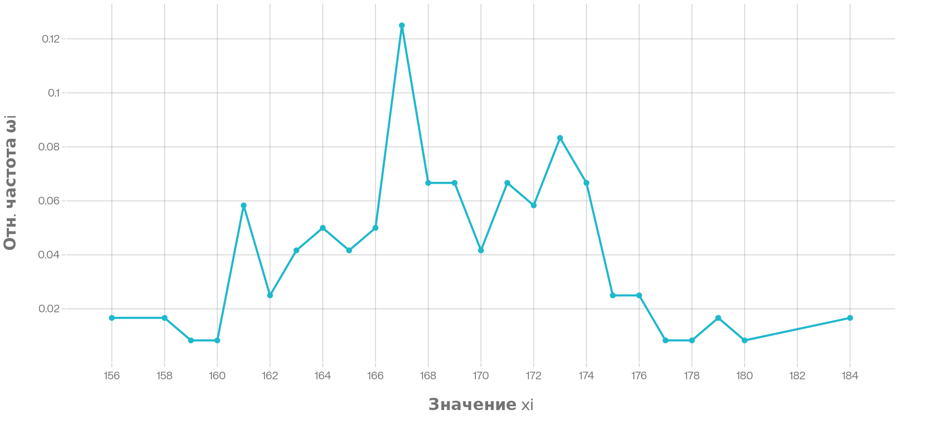
163 | 0.041667 | 0.175 | 6.791667 | 1107.0417 | 180447.79 | 29412990.04
164 | 0.05 | 0.225 | 8.2 | 1344.8 | 220547.2 | 36169740.8 | 3) СКО:
165 | 0.041667 | 0.266667 | 6.875 | 1134.375 | 187171.88 | 30883359.38 | σв = | 5.4045
166 | 0.05 | 0.316667 | 8.3 | 1377.8 | 228714.8 | 37966656.8
167 | 0.125 | 0.441667 | 20.875 | 3486.125 | 582182.88 | 97224540.12 | 4) Асимметрия:
168 | 0.066667 | 0.508333 | 11.2 | 1881.6 | 316108.8 | 53106278.4 | A = | 0.1402
169 | 0.066667 | 0.575 | 11.266667 | 1904.0667 | 321787.27 | 54382048.07
170 | 0.041667 | 0.616667 | 7.083333 | 1204.1667 | 204708.33 | 34800416.67 | 5) Эксцесс:
171 | 0.066667 | 0.683333 | 11.4 | 1949.4 | 333347.4 | 57002405.4 | E = | 0.1078
172 | 0.058333 | 0.741667 | 10.033333 | 1725.7333 | 296826.13 | 51054094.93
173 | 0.083333 | 0.825 | 14.416667 | 2494.0833 | 431476.42 | 74645420.08
174 | 0.066667 | 0.891667 | 11.6 | 2018.4 | 351201.6 | 61109078.4 | ПОЛИГОН ЧАСТОТ:
175 | 0.025 | 0.916667 | 4.375 | 765.625 | 133984.38 | 23447265.62 | (график ниже)
176 | 0.025 | 0.941667 | 4.4 | 774.4 | 136294.4 | 23987814.4
177 | 0.008333 | 0.95 | 1.475 | 261.075 | 46210.28 | 8179218.67
178 | 0.008333 | 0.958333 | 1.483333 | 264.0333 | 46997.93 | 8365632.13
179 | 0.016667 | 0.975 | 2.983333 | 534.0167 | 95588.98 | 17110428.02
180 | 0.008333 | 0.983333 | 1.5 | 270 | 48600 | 8748000
184 | 0.016667 | 1 | 3.066667 | 564.2667 | 103825.07 | 19103812.27
Σ | 1 | 1 | 168.6583 | 28474.84 | 4812393.91 | 814156730.54

